1ST. PROTO
STYLE# |  | 118589
DESCRIPTION |  | VARSITY ZIP HOOD
COLOR |  | SU25
SIZE |  | M | DATE: 1/7/2025

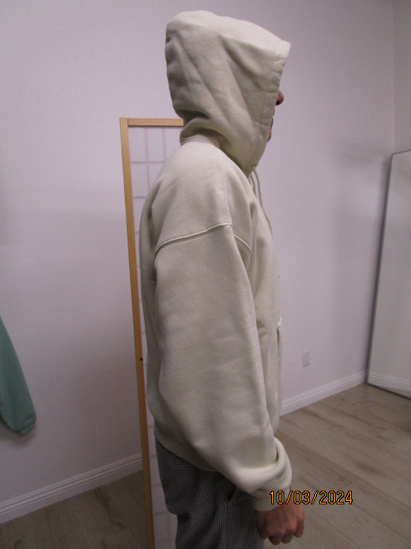
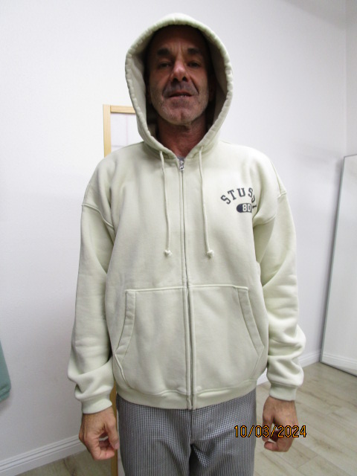
 | PICTURES FRONT
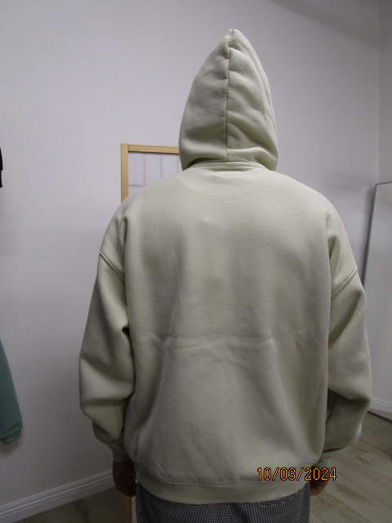

PPS
STYLE# |  | 118589
DESCRIPTION |  | VARSITY ZIP HOOD
COLOR |  | SU25
SIZE |  | M | DATE: 1/7/2025

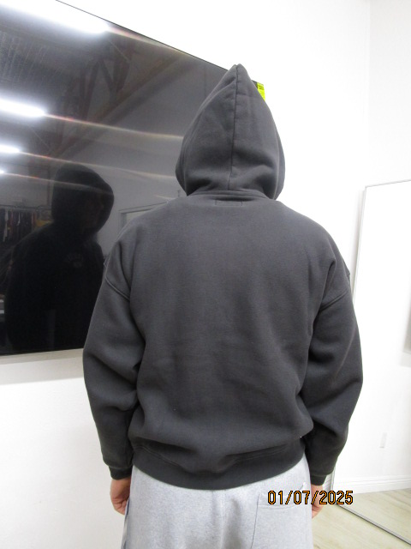
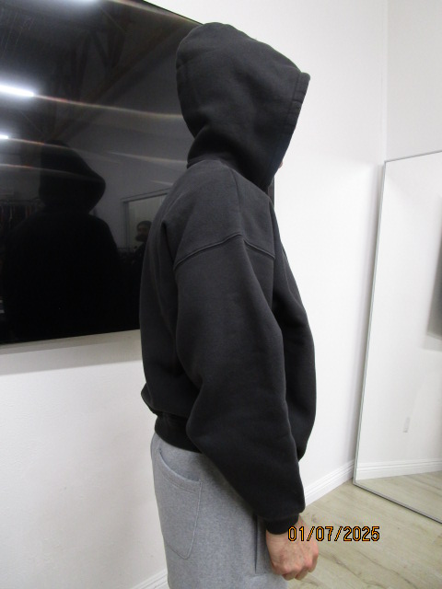
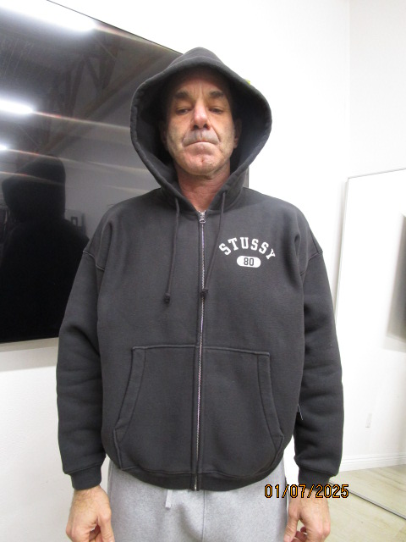
 | PICTURES FRONT

